关系图
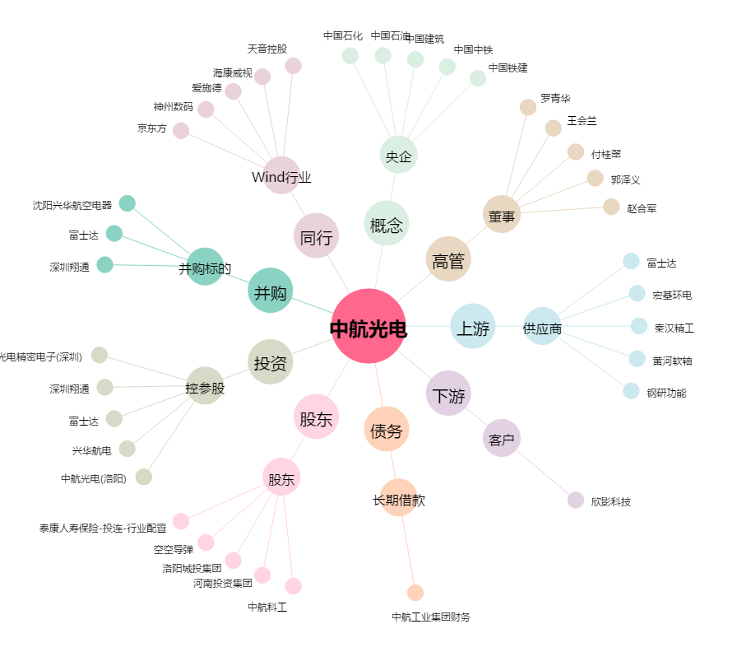
中航光电[002179.SZ] - 关系概览图

